YUMURTA SARISI
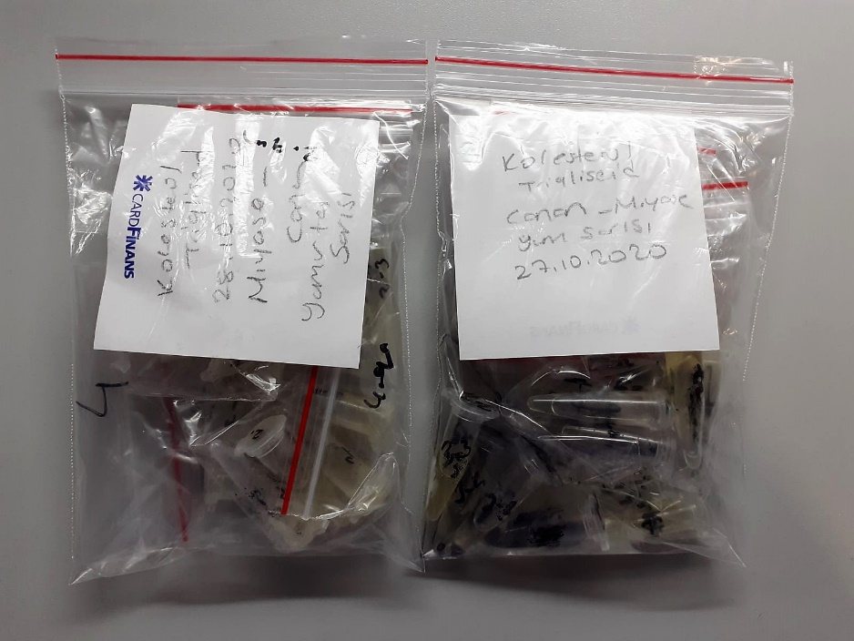
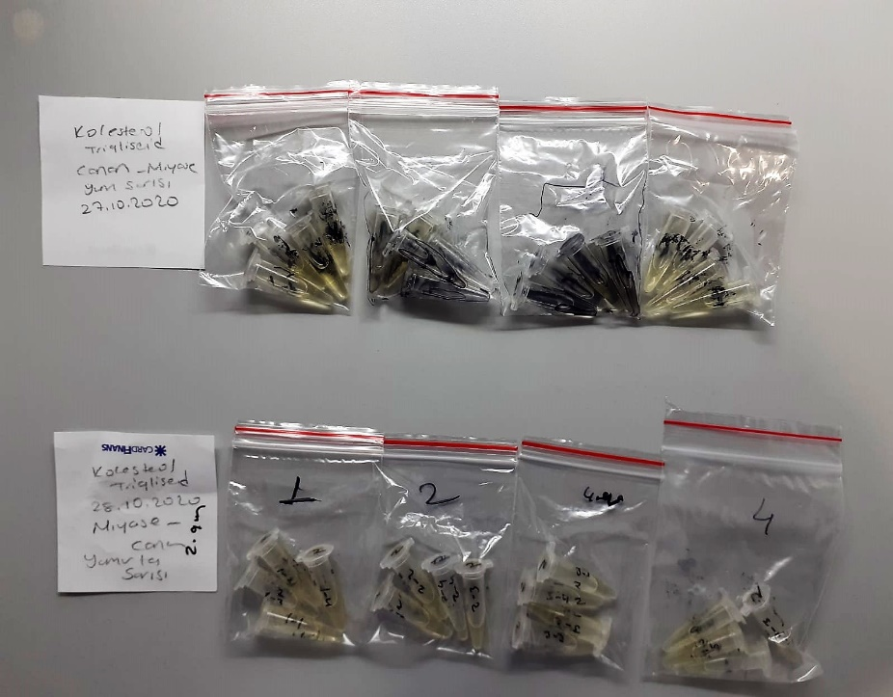
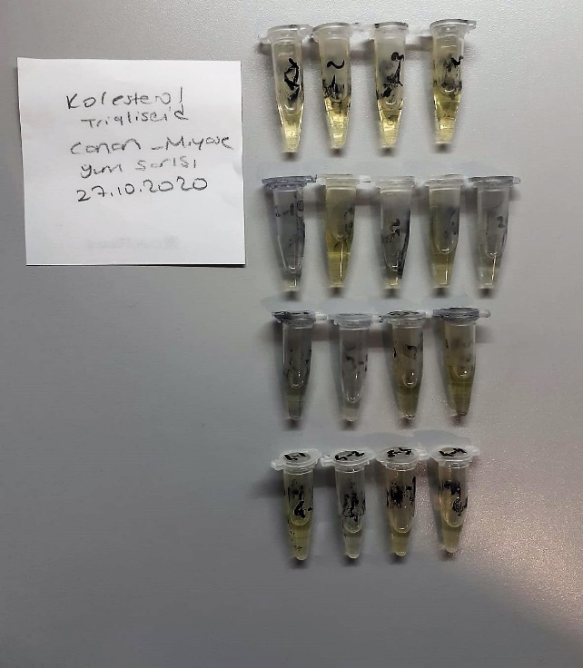
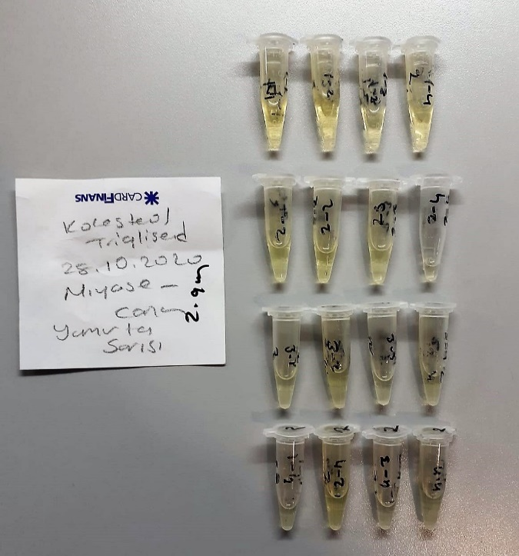
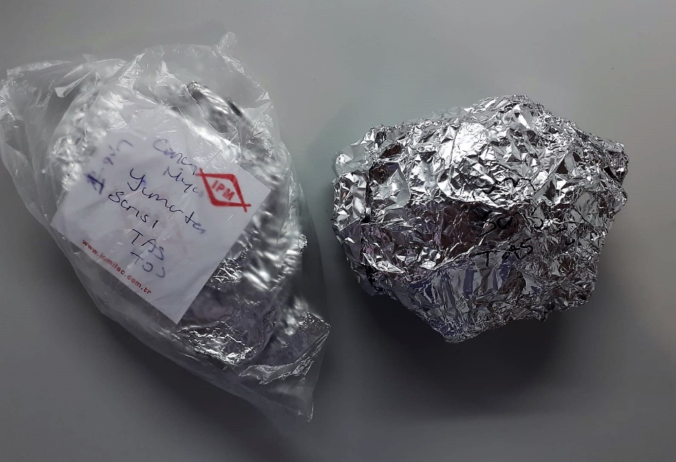
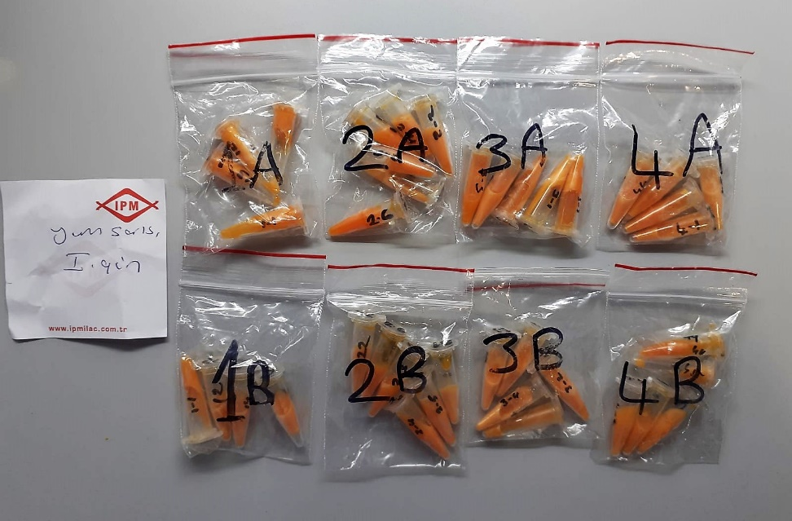
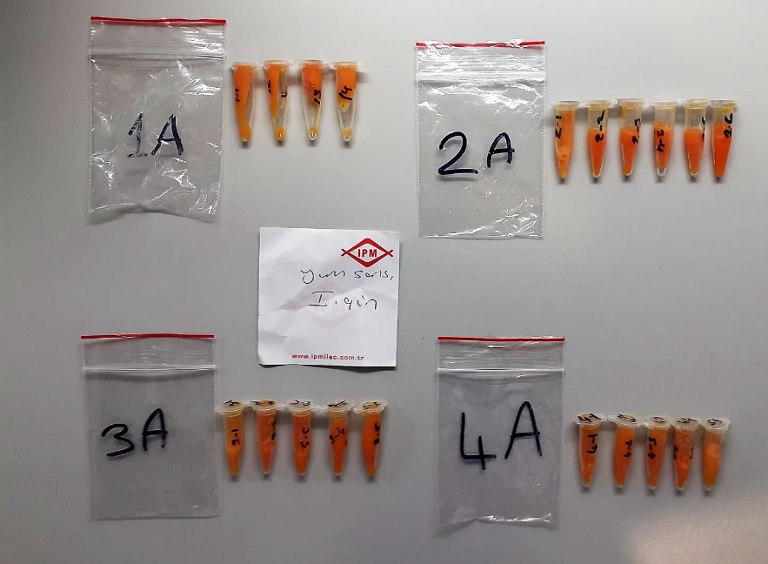
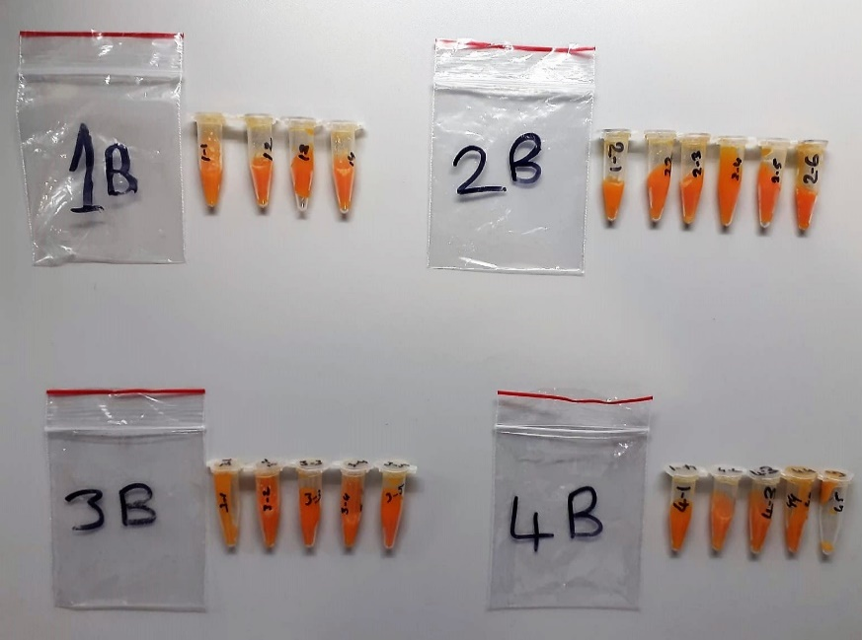
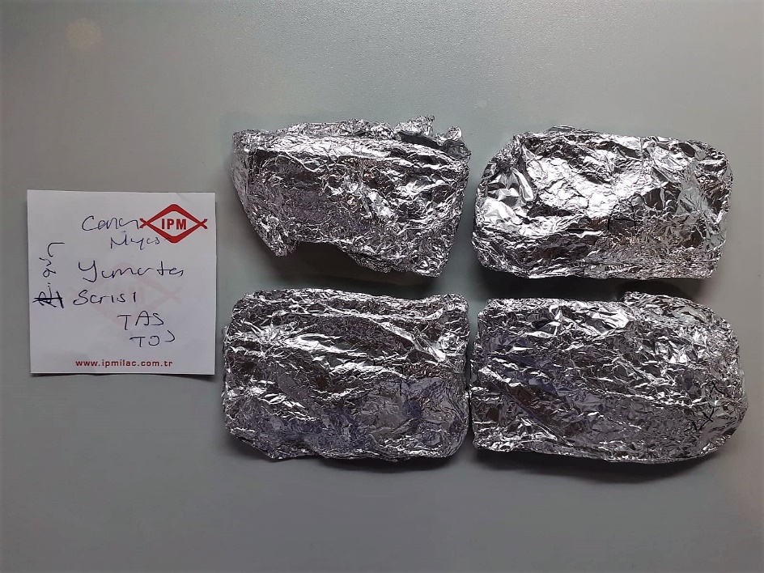
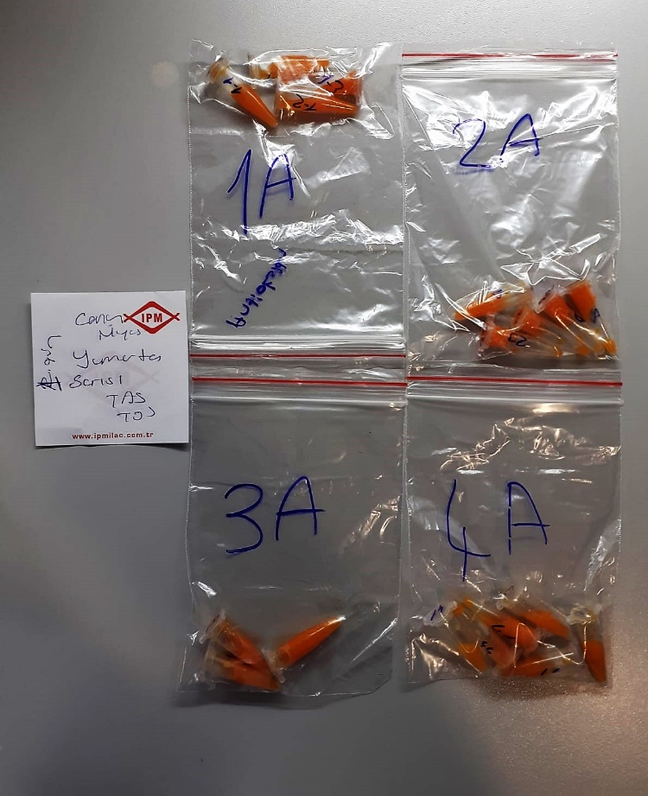
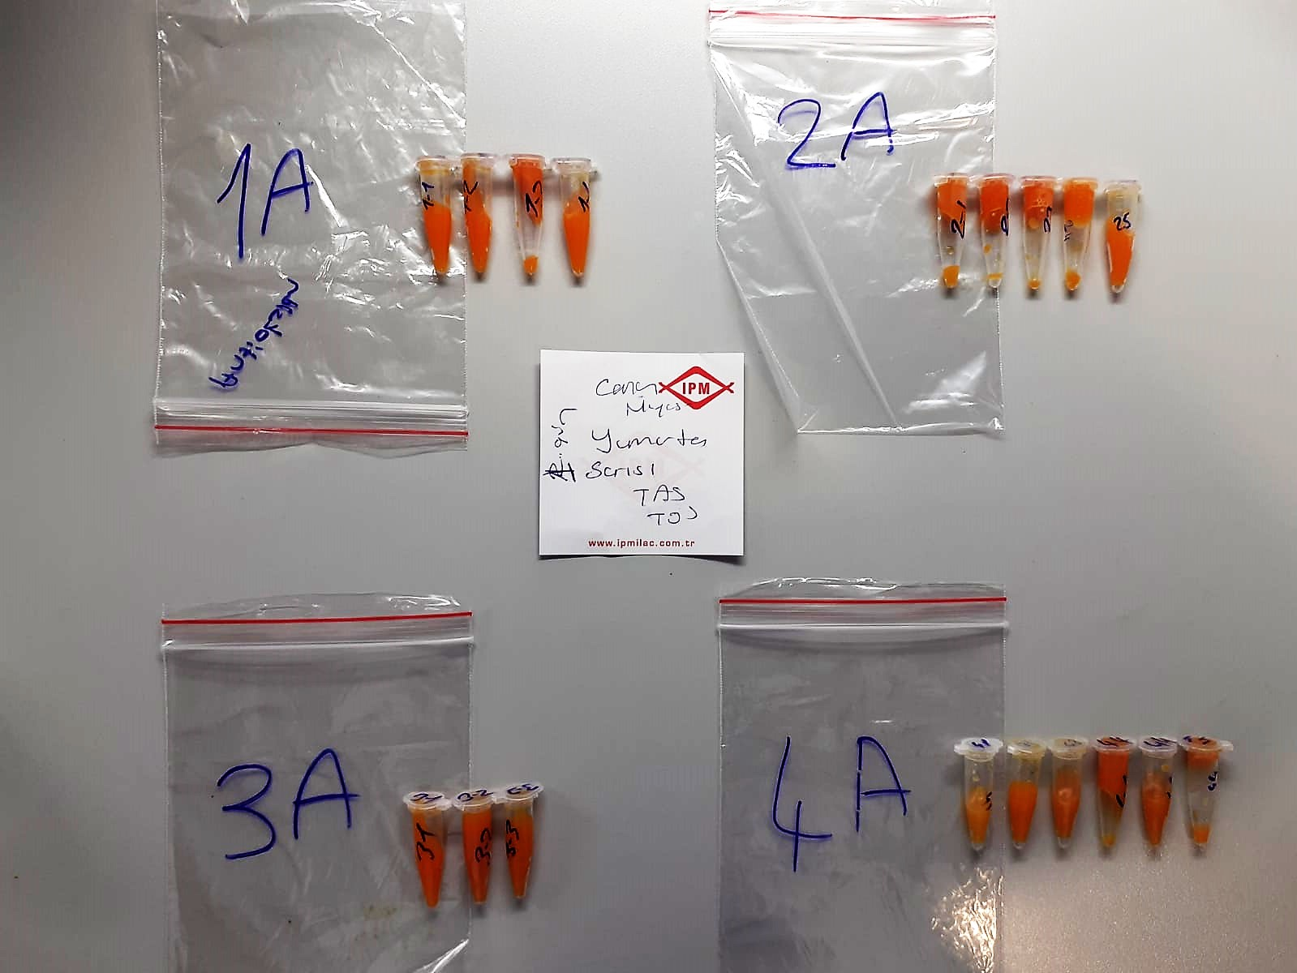
Numune Adı | TAS(mmol/L) | TOS (µmol/L) | OSI | CHOL (mg/dl) | TG (mg/dl)
27.10.2020(1-1) |  |  |  | 39 | 473 | Kullanılan cihaz: Mindray marka BS400 model tam otomatik biyokimya cihazı
27.10.2020(1-2) |  |  |  | 46 | 474
27.10.2020(1-3) |  |  |  | 40 | 484 | TAS: Total Antioxidant Status
27.10.2020(1-4) |  |  |  | 43 | 405 | TOS: Total Oxidant Status
27.10.2020(2-1) |  |  |  | 42 | 423 | OSI: Oxidative Stress Index
27.10.2020(2-2) |  |  |  | 42 | 441 | CHOL: Total Cholesterol
27.10.2020(2-3) |  |  |  | 44 | 556 | TG: Triglycerides
27.10.2020(2-4) |  |  |  | 42 | 467
27.10.2020(2-5) |  |  |  | 34 | 317
27.10.2020(3-1) |  |  |  | 31 | 451 | Not: Alkolle hazırlanan tamponlarda TAS-TOS kiti çalışmıyor.(İlk 2 grup hazır olarak alkollü tamponla gönderilmişti.)
27.10.2020(3-2) |  |  |  | 35 | 527
27.10.2020(3-3) |  |  |  | 40 | 452
27.10.2020(3-4) |  |  |  | 43 | 481
27.10.2020(4-1) |  |  |  | 42 | 410 | Yumurta Sarısında TAS-TOS ( Total antioksidan-oksidan) Analizi:
27.10.2020(4-2) |  |  |  | 39 | 449 | 1- Çiğ yumurta sarısı 1:3 oranında distile su ile seyreltilir.
27.10.2020(4-3) |  |  |  | 42 | 479 | 2- Tüpteki karışım tamamen homojen bir çözelti olana kadar vortexte karıştırılır.
27.10.2020(4-4) |  |  |  | 41 | 426 | 3- Tüpler 15 000 rpm' de +4'de 5 dk santrifüj edilir.
28.10.2020(1-1) |  |  |  | 46 | 447 | 4- Tüpe iki kısım oluşur. Üstteki supernatan(sıvı kısım) kısmındaki serumdan alınıp cihazda çalışılır.
28.10.2020(1-2) |  |  |  | 42 | 474
28.10.2020(1-3) |  |  |  | 40 | 438
28.10.2020(1-4) |  |  |  | 44 | 472
28.10.2020(2-1) |  |  |  | 43 | 459 | Yumurta Sarısında TG ve CHOL( kolesterol) Analizi:
28.10.2020(2-2) |  |  |  | 46 | 497 | 1- Yumurta sarısından 0,1 gr tartılır, homojenizasyon tüpüne alınır.
28.10.2020(2-3) |  |  |  | 35 | 452 | 2- Üzerine 1 ml % 99,7'lik izopropil alkol ilave edilir.
28.10.2020(2-4) |  |  |  | 48 | 418 | 3- Pişmiş çalışılıyorsa tortu kalmayana kadar homojenize edilir, çiğ ise vortexte çözünüp homojen olana kadar karıştırılır.
28.10.2020(3-1) |  |  |  | 33 | 444 | 4- Tüpteki homojenat 37 derecede 10 dk inkübe edilir.
28.10.2020(3-2) |  |  |  | 36 | 482 | 5- Daha sonra 3000 rpm'de +4' de 5 dk santrifüj edilir.
28.10.2020(3-3) |  |  |  | 34 | 466 | 6- Elde edilen supernatan( üstteki sıvı kısım) kısmından serum alınıp cihazda çalışılır.
28.10.2020(3-4) |  |  |  | 37 | 461
28.10.2020(4-1) |  |  |  | 37 | 453
28.10.2020(4-2) |  |  |  | 44 | 427
28.10.2020(4-3) |  |  |  | 35 | 461
28.10.2020(4-4) |  |  |  | 38 | 420
Yum. Sarısı 2.gün 1A(1-1) | 0.23 | 3.35 | 1.457 | 19 | 276
Yum. Sarısı 2.gün 1A(1-2) | 0.29 | 3.39 | 1.169 | 21 | 217
Yum. Sarısı 2.gün 1A(1-3) | 0.57 | 1.4 | 0.246 | 34 | 425
Yum. Sarısı 2.gün 1A(1-4) | 0.38 | 1.46 | 0.384 | 27 | 262
Yum. Sarısı 2.gün 2A(2-1) | 0.37 | 6.02 | 1.627 | 19 | 199
Yum. Sarısı 2.gün 2A(2-2) | 0.53 | 6.32 | 1.192 | 14 | 124
Yum. Sarısı 2.gün 2A(2-3) | 0.4 | 3.69 | 0.923 | 23 | 256
Yum. Sarısı 2.gün 2A(2-4) | 0.55 | 4.48 | 0.815 | 21 | 171
Yum. Sarısı 2.gün 2A(2-5) | 0.5 | 3.92 | 0.784 | 21 | 200
Yum. Sarısı 2.gün 2A(2-6) | 0.34 | 7.57 | 2.226 | 58 | 457
Yum. Sarısı 2.gün 3A(3-1) | 0.44 | 1.76 | 0.400 | 20 | 205
Yum. Sarısı 2.gün 3A(3-2) | 0.45 | 4.56 | 1.013 | 19 | 181
Yum. Sarısı 2.gün 3A(3-3) | 0.16 | 1.24 | 0.775 | 36 | 442
Yum. Sarısı 2.gün 3A(3-4) | 0.44 | 5.15 | 1.170 | 20 | 228
Yum. Sarısı 2.gün 3A(3-5) | 0.33 | 3.24 | 0.982 | 35 | 439
Yum. Sarısı 2.gün 4A(4-1) | 0.54 | 5.45 | 1.009 | 17 | 103
Yum. Sarısı 2.gün 4A(4-2) | 0.43 | 5.3 | 1.233 | 21 | 203
Yum. Sarısı 2.gün 4A(4-3) | 0.53 | 4.36 | 0.823 | 21 | 197
Yum. Sarısı 2.gün 4A(4-4) | 0.37 | 6.51 | 1.759 | 17 | 107
Yum. Sarısı 2.gün 4A(4-5) | 0.35 | 5.64 | 1.611 | 17 | 117
Yum. Sarısı 2.gün 1B(1-1) | 0.22 | 9.31 | 4.232 | 63 | 420
Yum. Sarısı 2.gün 1B(1-2) | 0.37 | 5.18 | 1.400 | 15 | 131
Yum. Sarısı 2.gün 1B(1-3) | 0.47 | 5.74 | 1.221 | 22 | 205
Yum. Sarısı 2.gün 1B(1-4) | 0.31 | 2.79 | 0.900 | 27 | 262
Yum. Sarısı 2.gün 2B(2-1) | 0.29 | 7.43 | 2.562 | 21 | 266
Yum. Sarısı 2.gün 2B(2-2) | 0.21 | 6.87 | 3.271 | 24 | 422
Yum. Sarısı 2.gün 2B(2-3) | 0.4 | 5.66 | 1.415 | 27 | 295
Yum. Sarısı 2.gün 2B(2-4) | 0.55 | 7.17 | 1.304 | 17 | 148
Yum. Sarısı 2.gün 2B(2-5) | 0.48 | 5.79 | 1.206 | 22 | 201
Yum. Sarısı 2.gün 2B(2-6) | 0.23 | 4.84 | 2.104 | 22 | 199
Yum. Sarısı 2.gün 3B(3-1) | 0.33 | 6.06 | 1.836 | 19 | 183
Yum. Sarısı 2.gün 3B(3-2) | 0.32 | 3.7 | 1.156 | 33 | 353
Yum. Sarısı 2.gün 3B(3-3) | 0.21 | 3.99 | 1.900 | 28 | 283
Yum. Sarısı 2.gün 3B(3-4) | 0.47 | 6.43 | 1.368 | 27 | 350
Yum. Sarısı 2.gün 3B(3-5) | 0.49 | 6.15 | 1.255 | 30 | 356
Yum. Sarısı 2.gün 4B(4-1) | 0.38 | 5.18 | 1.363 | 15 | 110
Yum. Sarısı 2.gün 4B(4-2) | 0.56 | 7.35 | 1.313 | 18 | 147
Yum. Sarısı 2.gün 4B(4-3) | 0.53 | 5.11 | 0.964 | 21 | 205
Yum. Sarısı 2.gün 4B(4-4) | 0.16 | 6.51 | 4.069 | 14 | 112
Yum. Sarısı 2.gün 4B(4-5) | 0.31 | 8.22 | 2.652 | 17 | 133
Yum. Sarısı 1.gün 1A(1-1) | 0.26 | 5.38 | 2.069 | 16 | 126
Yum. Sarısı 1.gün 1A(1-2) | 0.31 | 3.56 | 1.148 | 30 | 401
Yum. Sarısı 1.gün 1A(1-3) | 0.48 | 6.01 | 1.252 | 27 | 158
Yum. Sarısı 1.gün 1A(1-4) | 0.55 | 5.68 | 1.033 | 25 | 276
Yum. Sarısı 1.gün 2A(2-1) | 0.54 | 6.42 | 1.189 | 28 | 282
Yum. Sarısı 1.gün 2A(2-2) | 0.31 | 2.58 | 0.832 | 40 | 454
Yum. Sarısı 1.gün 2A(2-3) | 0.46 | 7.05 | 1.533 | 21 | 131
Yum. Sarısı 1.gün 2A(2-4) | 0.35 | 4.08 | 1.166 | 23 | 214
Yum. Sarısı 1.gün 2A(2-5) | 0.12 | 2.01 | 1.675 | 52 | 450
Yum. Sarısı 1.gün 3A(3-1) | 0.37 | 5.81 | 1.570 | 20 | 152
Yum. Sarısı 1.gün 3A(3-2) | 0.2 | 6.7 | 3.350 | 55 | 314
Yum. Sarısı 1.gün 3A(3-3) | 0.48 | 6.07 | 1.265 | 20 | 139
Yum. Sarısı 1.gün 4A(4-1) | 0.31 | 5.64 | 1.819 | 22 | 134
Yum. Sarısı 1.gün 4A(4-2) | 0.36 | 1.82 | 0.506 | 36 | 330
Yum. Sarısı 1.gün 4A(4-3) | 0.41 | 5.72 | 1.395 | 21 | 277
Yum. Sarısı 1.gün 4A(4-4) | 0.44 | 5.2 | 1.182 | 31 | 262
Yum. Sarısı 1.gün 4A(4-4) | 0.46 | 5.15 | 1.120 | 54 | 364
Yum. Sarısı 1.gün 4A(4-4) | 0.36 | 6.89 | 1.914 | 21 | 161

SERUM
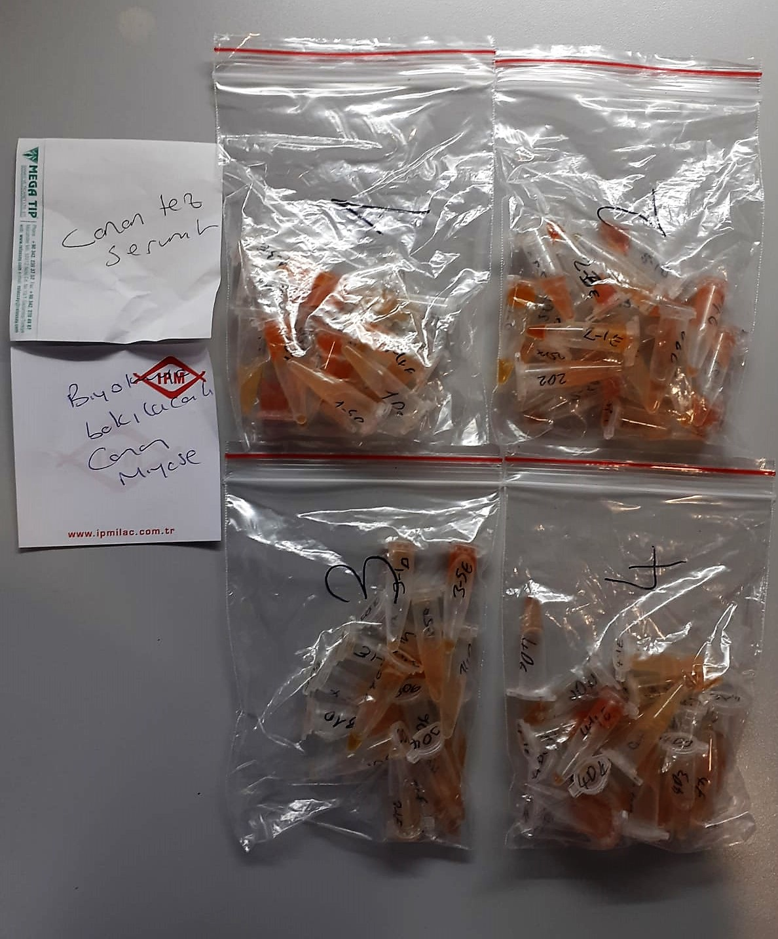
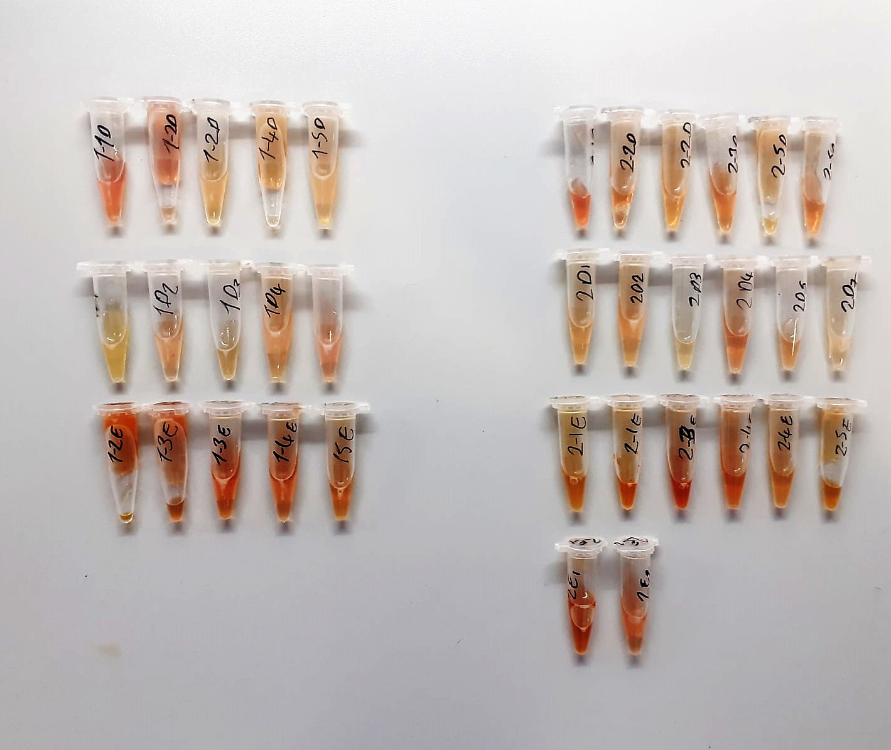
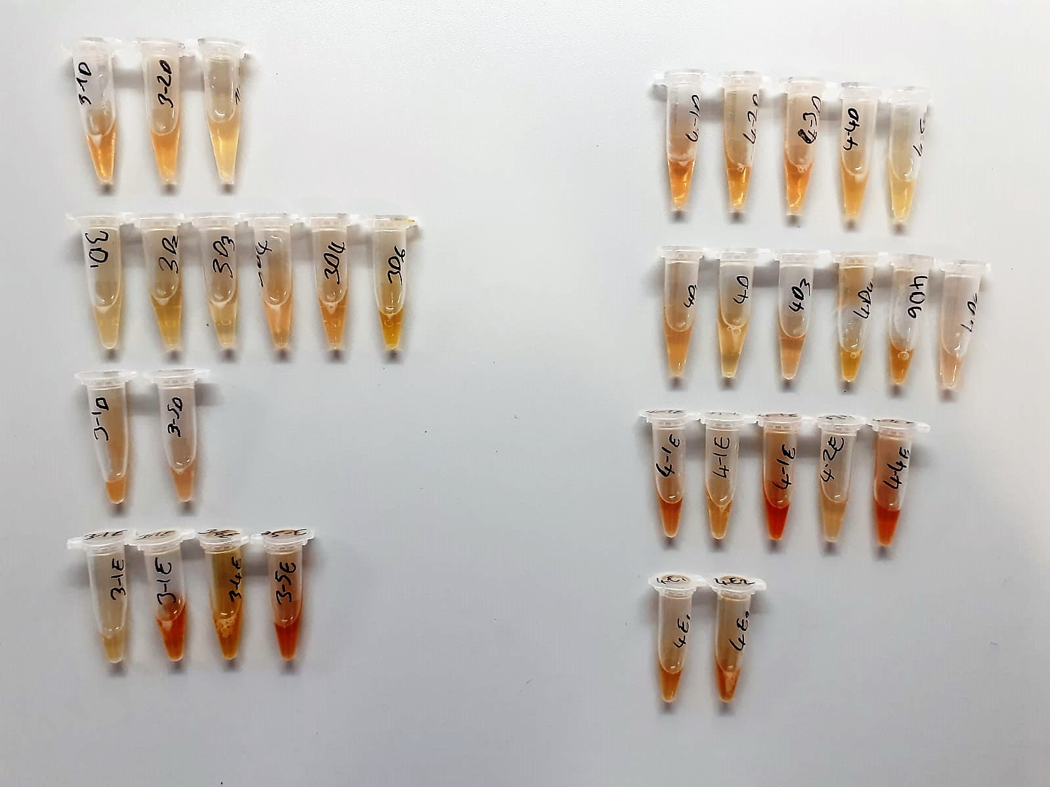
Numune Adı | GLU (mg/dl) | CHOL (mg/dl) | TG (mg(dl) | ALB (ug/dl) | HDL (mg/dl) | TP (ug/dl) | LDL (mg/dl) | IgA (mg/dl) | IgM (mg/dl)
1-1D | 189 | 129 | 342 | 1.59 | 145.2 | 4.24 | 17 | 2.94 | 9.4 | GLU: Glucose
1-2D | 232 | 107 | 538 | 1.45 | 116.8 | 3.52 | 20 | 2.45 | 10.43 | CHOL: Total Cholesterol
1-2D | 209 | 154 | 638 | 1.4 | 158.1 | 4.39 | 44 | 1.31 | 9.06 | TG: Triglycerides
1-4D | 146 | 104 | 548 | 1.33 | 132 | 3.4 | 23 | 0.37 | 8.82 | ALB: Albumın
1-5D | 212 | 122 | 620 | 1.52 | 135 | 3.84 | 26 | 1.36 | 7.79 | HDL: HDL Cholesterol
1-D1 | 216 | 147 | 645 | 1.44 | 146 | 3.95 | 41 | 0.56 | 1.24 | TP: Total Proteın
1-D2 | 237 | 115 | 635 | 1.29 | 128.5 | 3.58 | 37 | 2.58 | 1.22 | LDL: LDL Cholesterol
1-D3 | 227 | 145 | 725 | 1.73 | 166.9 | 4.77 | 29 | 2.19 | 0.22 | IgA: Immunoglobulin A
1-D4 | 239 | 152 | 704 | 1.53 | 157.7 | 3.95 | 45 | 2.86 | 1.37 | IgM: Immunoglobulin M
1-D5 | 267 | 156 | 696 | 1.46 | 160.1 | 4.02 | 36 | 2.19 | 3.1
1-2E | 290 | 276 | 189 | 1.27 | 203.6 | 3.51 | 54 | 1.79 | 1.8
1-3E | 325 | 283 | 145 | 1.3 | 210.4 | 3.6 | 52 | 1.75 | 0.12
1-3E | 210 | 250 | 153 | 1.4 | 207.8 | 3.72 | 62 | 1.76 | 0.43 | IgG testi çalışılmasına rağmen sonuç alınamadı
1-4E | 211 | 202 | 139 | 1.09 | 212.3 | 2.73 | 35 | 2.49 | 0.56
1-5E | 171 | 194 | 128 | 1.07 | 191.7 | 2.87 | 48 | 2.46 | 0.44
2-1D | 153 | 132 | 478 | 1.6 | 127.1 | 4.55 | 38 | 2.42 | 1.34
2-2D | 231 | 127 | 674 | 1.3 | 125.8 | 3.61 | 40 | 2.98 | 2.2
2-2D | 102 | 162 | 707 | 1.68 | 161.5 | 4.79 | 35 | 2.39 | 1.83
2-3D | 188 | 121 | 509 | 1.46 | 135.5 | 3.84 | 25 | 2.43 | 3.86
2-5D | 190 | 191 | 180 | 1.22 | 184.9 | 3.62 | 26 | 2.65 | 3.62
2-5D | 192 | 132 | 642 | 1.37 | 133.3 | 3.9 | 36 | 3.85 | 2.94
2-D1 | 241 | 165 | 704 | 1.61 | 156.4 | 4.19 | 42 | 2.61 | 2.11
2-D2 | 246 | 167 | 705 | 1.63 | 160.8 | 4.16 | 41 | 3.1 | 0.71
2-D3 | 212 | 104 | 362 | 1.49 | 129.2 | 3.75 | 20 | 3.13 | 1.58
2-D4 | 248 | 101 | 303 | 1.5 | 130.5 | 3.6 | 17 | 3.14 | 0.21
2-D5 | 268 | 129 | 424 | 1.54 | 149.7 | 4.1 | 25 | 2.94 | 0.76
2-D7 | 207 | 111 | 498 | 1.29 | 122 | 3.27 | 24 | 2.06 | 1.59
2-1E | 247 | 270 | 121 | 1.19 | 244 | 3.15 | 63 | 2.16 | 2.01
2-1E | 254 | 274 | 108 | 1.2 | 228.7 | 3.13 | 57 | 2.53 | 2.41
2-3E | 257 | 235 | 127 | 1.21 | 206.5 | 3.17 | 54 | 4.03 | 4.86
2-4E | 285 | 260 | 135 | 1.34 | 239 | 3.38 | 60 | 7.38 | 2.27
2-4E | 185 | 223 | 145 | 1.27 | 197.4 | 3.31 | 49 | 7.07 | 2.31
2-5E | 219 | 248 | 143 | 1.08 | 226.7 | 2.85 | 51 | 5.85 | 2.39
2-E1 | 266 | 266 | 118 | 1.32 | 250.8 | 3.66 | 86 | 5.67 | 5.12
2-E2 | 257 | 213 | 94 | 1.17 | 241.8 | 3.05 | 43 | 4.89 | 5.39
3-1D | 222 | 144 | 603 | 1.68 | 135.4 | 4.59 | 44 | 5.34 | 7.31
3-2D | 160 | 137 | 529 | 1.31 | 157 | 3.35 | 27 | 5.66 | 1.04
3-4D | 210 | 184 | 371 | 1.3 | 101.1 | 3.16 | 19 | 7.46 | 2.46
3-D1 | 221 | 145 | 710 | 1.44 | 145.6 | 3.94 | 35 | 7.1 | 2.67
3-D2 | 228 | 127 | 436 | 1.32 | 144.3 | 3.29 | 23 | 7.99 | 5.73
3-D3 | 134 | 90 | 212 | 1.35 | 139.4 | 4.87 | 16 | 6.59 | 4.54
3-D4 | 235 | 126 | 697 | 1.53 | 139.2 | 4.22 | 52 | 6.72 | 3.51
3-D4 | 156 | 123 | 394 | 1.47 | 136.9 | 3.94 | 22 | 7.18 | 5.95
3-D6 | 147 | 240 | 386 | 1.4 | 257.5 | 3.84 | 52 | 7.21 | 6.02
3-1D | 208 | 307 | 678 | 1.77 | 229.6 | 5.6 | 10 | 5.81 | 5.9
3-5D | 135 | 136 | 703 | 1.65 | 132.9 | 4.62 | 54 | 7.87 | 5.95
3-1E | 154 | 157 | 683 | 1.32 | 157.3 | 3.5 | 37 | 5.21 | 3.1
3-1E | 244 | 271 | 157 | 1.26 | 216.3 | 2.42 | 55 | 5.03 | 6.51
3-4E | 206 | 291 | 117 | 1.27 | 226.8 | 3.34 | 82 | 4.94 | 6.51
3-5E | 263 | 256 | 177 | 1.4 | 211.4 | 3.73 | 56 | 4.92 | 7.78
4-1D | 171 | 149 | 675 | 1.72 | 141.4 | 4.36 | 34 | 7.43 | 7.04
4-2D | 10 | 151 | 512 | 1.49 | 151.3 | 4.22 | 38 | 6.51 | 7.73
4-3D | 175 | 124 | 631 | 1.41 | 127.9 | 3.85 | 38 | 6.81 | 4.66
4-4D | 173 | 170 | 629 | 1.36 | 147.8 | 3.86 | 45 | 6.1 | 7.15
4-5D | 205 | 162 | 684 | 1.18 | 140.8 | 3.49 | 63 | 7.44 | 7.43
4-D1 | 257 | 133 | 709 | 1.58 | 146.5 | 4.19 | 85 | 7.15 | 9.56
4-D2 | 189 | 120 | 366 | 1.38 | 146.8 | 4.02 | 26 | 6.37 | 10.24
4-D3 | 259 | 110 | 377 | 1.41 | 136.1 | 3.62 | 21 | 5.85 | 8.9
4-D4 | 276 | 333 | 682 | 1.48 | 205.2 | 4.6 | 23 | 6.89 | 10.09
4-D6 | 238 | 130 | 126 | 1.42 | 231.5 | 4.37 | 19 | 6.35 | 8.65
4-D6 | 226 | 178 | 353 | 1.17 | 194.7 | 2.77 | 21 | 6.77 | 5.02
4-1E | 250 | 196 | 102 | 1.24 | 231.2 | 3.21 | 45 | 5.65 | 3.4
4-1E | 145 | 155 | 688 | 1.64 | 142.3 | 4.92 | 50 | 6.07 | 7.07
4-1E | 310 | 311 | 116 | 1.35 | 238.6 | 3.96 | 83 | 5.27 | 10.87
4-2E | 194 | 109 | 460 | 1.45 | 140.8 | 3.71 | 34 | 6.55 | 5.97
4-4E | 208 | 289 | 139 | 1.32 | 236.7 | 3.71 | 58 | 3.34 | 9.01
4-E1 | 263 | 252 | 122 | 1.25 | 222.4 | 3.51 | 72 | 5.11 | 7.44
4-E2 | 156 | 281 | 104 | 1.59 | 242.6 | 4.37 | 83 | 6.24 | 10.64

